Upload(시중가)-별도입력
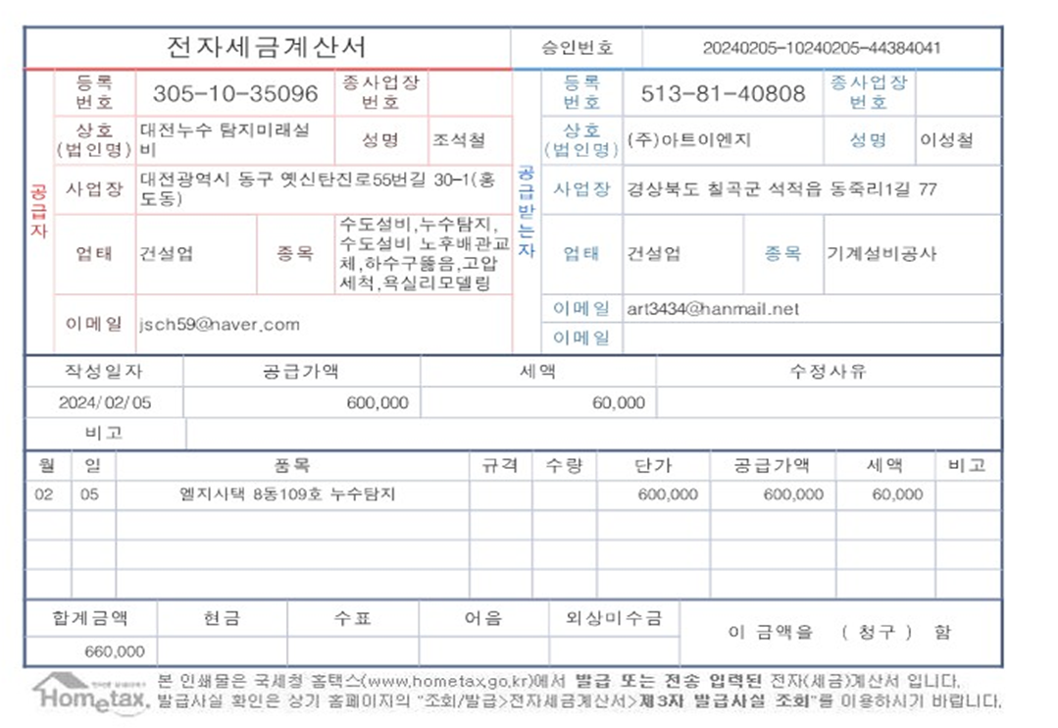
표준내역코드 | 세부공종 | 품명 | 규격 | 단위 | 수량 | 재료비단가 | 재료비소계 | 노무비단가 | 노무비소계 | 기계경비단가 | 기계경비소계 | 기타경비단가 | 기타경비소계 | 할증코드 | 재료비할증율 | 노무비할증율 | 할증내용
E999999 |  | 누수탐지 | 누수탐지 작업 및 보수 | 식 | 1 |  | - |  |  |  |  | 600,000 | 600,000 |  |  |  | 기 실적가

